прайс Практика

серия мебели для гостиниц
Практика
 |  |  |  |  |  |  | 127411, г. Москва, Дмитровское шоссе, 110
 |  |  |  |  |  |  | тел.: +7 (495)780-38-39/43
 |  |  |  |  |  |  | www.mebel-land.com
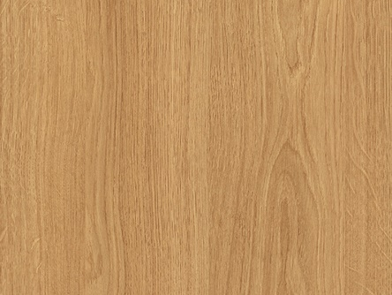
 |  |  |  |  |  |  | e-mail: info@mebel-land.com
 |  |  |  |  |  |  | прайс от 01.04.2024
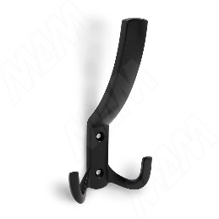
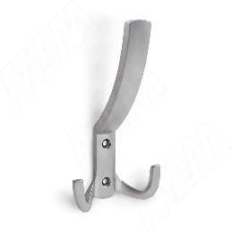
 | Серия мебели: | Практика
 | Цвет мебели: | Эггер группа 4
 | ЛДСП: | 16/25 мм

 | Рекомендуемое сочетание цветов: ЛДСП Эггер "Дуб Корбридж натуральный H3395 ST12" Иск.камень Grandex цвет "S-210 Hot Sand" Сварной металлический каркас из трубы сечением 20х20мм, порошковая покраска цвет черный муар RAL 9005
 |  |  |  | 1800
№ | Рисунок | Наименование | Размеры, мм ШхГхВ | Цена, руб. | Цена со скидкой, руб. | Кол-во | Сумма, руб. | ОБЩИЙ объем, м куб. | ОБЩИЙ вес, кг | объем ед. изделия, м куб. | вес ед. изделия, кг
1 |  | Изголовье кровати Составное из двух частей ЛДСП 16 мм | 3000х16х1380 | 14,900 | 0 | 0 | 0.00 | 0.000 | 0 | 0.256 | 176
2 | 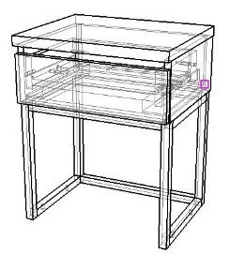 0.82 | Тумба прикроватная с ящиком Топ - ЛДСП 25мм, каркас и фасады - ЛДСП 16 мм. Ящик выдвижной, направляющие скрытого монтажа с доводчиком. Опоры - сварной металлический каркас. | 400х320х500 | 11,700 | 0 | 0 | 0.00 | 0.000 | 0 | 0.0504 | 17
3 |  | Кровать без изголовья | 900 | 15,900 | 0 | 0 | 0.00
4 |  | Кровать без изголовья | 1,600 | 20,300 | 0 | 0 | 0.00
5 |  | Зеркало ЛДСП 16/32 мм. Зеркало осветленное 4 мм, фацет 10 мм. Рама шириной 50 мм. | 800х600х32 | 5,700 | 0 | 0 | 0.00 | 0.000 | 0 | 0.01575 | 15
6 | 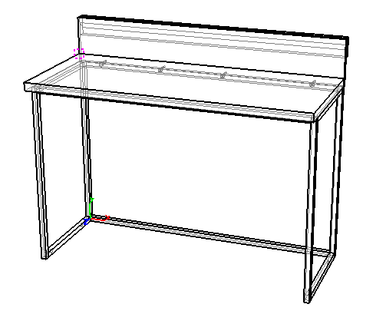 0.24 | Стол рабочий ЛДСП 16/25 мм. Столешница из искусственного камня. Подстолье - сварной металлический каркас. | 1250х400х750/950 | 32,500 | 0 | 0 | 0.00 | 0.000 | 0 | 0.06216 | 31.5
7 | 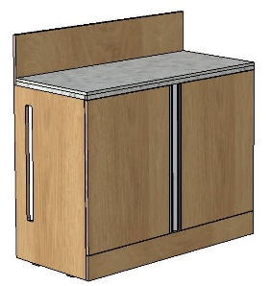 | Тумба под минихолодильник. Отделение под холодильник без задней стенки, отделение с полкой Столешница из искусственного камня, толщина столешницы 30мм. Корпус, фасады - ЛДСП 16мм. Бортик по задней стенке. Сбоку вентиляционная решетка. Ручки профиль врезные. | 1000х470х750/950 | 31,700 | 0 | 0 | 0.00 | 0.000 | 0 | 0.15 | 68
8 |  | Журнальный столик Столешница - ЛДСП 25мм. Подстолье - сварной металлический каркас. | 500х310х680 | 9,500 | 0 | 0 | 0.00 | 0.000 | 0 | 0.063 | 27
9 |  | Банкетка Сиденье мягкое, обивка мебельная ткань. Опора - сварной металлический каркас. | 900х380х450 | 15,640 | 0 | 0 | 0.00 | 0.000 | 0 | 0.09 | 35
10 |  | Панель стеновая ЛДСП 16 мм | 1000х950х16 | 5,200 | 0 | 0 | 0.00 | 0.000 | 0 | 0.021 | 19
11 | 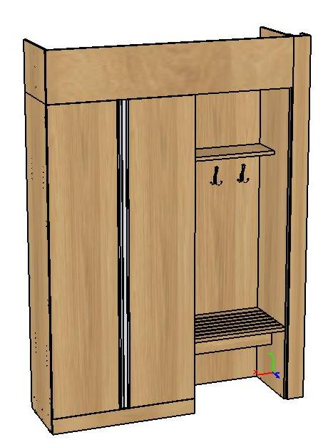 1.98 | Шкафная композиция с багажницей Каркас и фасады - ЛДСП 16 мм, полки внутри шкафа и топ багажницы - ЛДСП 25 мм. Ручки профильные врезные. На топе багажницы утановлен защитный врезной металлический Т-образный профиль. - багажница - панель с 2-мя крючками для одежды - в шкафу 2 полки сверху и снизу (с регулировкой по высоте), штанга для плечиков. Сверху шкафа съемный добор до потолка. | 1550х500х2100/2400 | 56,500 | 0 | 0 | 0.00 | 0.000 | 0 | 0.25 | 166
 |  |  | ИТОГО: | 0.00 |  | ИТОГО С УЧЕТОМ СКИДКИ: | 0.00 | 0.00 | 0.00
 |  | Скидки считаются автоматически в зависимости от набранной суммы. | От 300 000 руб - | 13% |  |  |  | м куб | кг
 |  | Заказы свыше 2,5 миллионов руб. расчитываются индивидуально. | От 600 000 руб - | 16%
 |  |  | От 900 000 руб - | 19%
 |  |  | От 1 200 000 руб - | 22%

 |  |  |  |  |  | Объем ориентировочный (м3): | 0.0
 |  |  |  |  |  | Вес ориентировочный (кг): | 0.0

 |  | Цены актуальны до 31 мая 2024 г. В дальнейшем возможен пересчет стоимости, в связи с возможным изменением цен на материалы и комплектующие. Цены указаны с учетом самовывоза со склада Продавца в г.Лобня (Московская обл.).
 |  | Продавец может организовать доставку Товара за счет средств Покупателя. Стоимость доставки зависит от адреса, объема и веса заказа.
 |  | Продавец может организовать сборку мебели за счет средств Покупателя. Стоимость сборки мебели составляет 10% от стоимости мебели без учета скидки. Дополнительно оплачивается проезд к месту сборки, и проживание сборщиков мебели, если адрес находится вне зоны Московской области. Дата сборки мебели согласовывается на дату готовности Товара к отгрузке.
 |  | Срок изготовления Товара составляет 30-35 рабочих дней с момента поступления авансового платежа на расчетный счет Продавца и после подписания спецификации мебели с указанием описания, цвета, количества и размеров мебели. (Срок изготовления Товара указан с учётом срока производства материала). Предоплата 70%, доплата 30% после уведомления о готовности Товара к отгрузке. Отгрузка строго после 100% оплаты.

